2020_data
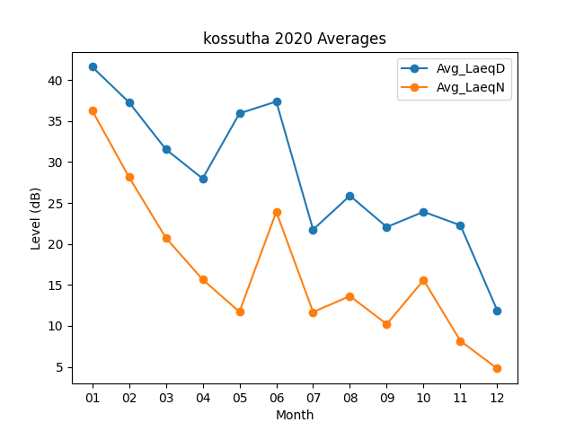
Month | Avg_LaeqD | Avg_LaeqN
01 | 41.6 | 36.280645161
02 | 37.279310345 | 28.162068966
03 | 31.548387097 | 20.75483871
04 | 27.97 | 15.666666667
05 | 35.916129032 | 11.722580645
06 | 37.366666667 | 23.913333333
07 | 21.748387097 | 11.693548387
08 | 25.883870968 | 13.641935484
09 | 22.063333333 | 10.22
10 | 23.919354839 | 15.593548387
11 | 22.273333333 | 8.17
12 | 11.887096774 | 4.8096774194

